Anketa
Paplašinātas Natura 2000 teritorijas priekšlikuma zinātniskais pamatojums
1. Vispārēja informācija
1.1. | Vietas kods |  |  | LV0502600
1.2. | Natura 2000 teritorijas tips |  |  | C | teritorijas, kas noteiktas īpaši aizsargājamo sugu un īpaši aizsargājamo biotopu aizsardzībai
1.3. | Teritorijas aizsardzības kategorija |  |  | Dabas liegums
1.4. | Teritorijas nosaukums |  |  | Stompaku purvi
1.5. | Priekšlikuma sagatavošanas datums |  |  | 14.08.2025.
1.6. | Priekšlikuma sagatavotājs (organizācija) |  |  | Daugavpils Universitāte
1.7. | Teritorijas centra koordinātes LKS-92 sistēmā |  |  | X | 27.4433
 |  |  |  | Y | 57.0788
1.8. | Teritorijas platība
 | Esošajai N2000, ha |  | Paplašinājumam, ha | Kopā, ha |  |  | Telpiski nodalītu paplašinājuma teritoriju daļu skaits
 | 3881,03 |  | 113.27 | 112.5 |  |  | 10
2. Teritorijā sastopamo Eiropas Savienības biotopu apraksts
N2000 teritorijas daļa | Kods | Biotopa nosaukums |  | Platība, ha | Datu kvalitāte | Teritorijas novērtējums
 |  |  |  |  |  | Reprezen-tativitāte | Relatīvā platība | Saglabāšanās pakāpe | Vispārējais novērtējums
Esošā | 9010* | Veci vai dabiski boreāli meži |  | 550.2 | G | A | C | A | A
Jaunā |  |  |  | 30.2
Kopā |  |  |  | 580.4
Esošā | 9080* | Staignāju meži |  | 12.0 | G | C | C | B | B
Jaunā |  |  |  | 1.5
Kopā |  |  |  | 13.5
Esošā | 91D0* | Purvaini meži |  | 446.3 | G | B | C | A | A
Jaunā |  |  |  | 16.7
Kopā |  |  |  | 463.0
Esošā | 7110* | Neskarti augstie purvi |  | 1723.2 | G | A | C | A | A
Jaunā |  |  |  | 5.6
Kopā |  |  |  | 1728.8
Esošā | 9050 | Lakstaugiem bagāti egļu meži |  | 8.6 | G | C | C | B | B
Jaunā
Kopā
Esošā | 7120 | Degradēti augstie purvi, kuros iespējama vai noris dabiskā atjaunošanās |  | 54.99 | G | C | C | B | C
Jaunā
Kopā
Esošā |  | Aluviāli meži (aluviāli krastmalu un palieņu meži) |  | 1.95 | G | B | C |  | B
Jaunā | 91E0* |  |  | 6.6
Kopā |  |  |  | 8.6
Esošā | 7140 | Pārejas purvi un slīkšņas |  | 33.3 | G | B | C |  | B
Jaunā
Kopā |  |  |  |  |  | B | C |  | B
Esošā |  | #VALUE! |  | 2830.5
Jaunā |  |  |  | 60.6
Kopā |  |  |  | 2891.2
3. Teritorijā konstatētās īpaši aizsargājamās sugas, kas nozīmīgas Natura 2000 teritorijas aizsardzības stāvokļa pamatošanai
Suga
Taks. grupa | Kods | Latīniskais nosaukums | Latviskais nosaukums | Lielums |  | Vienība | Sastopamības kategorija |  | Datu kvalitāte
 |  |  |  | Min | Max
Par sugām no 1992. gada 21. maija Padomes Direktīvas 92/43/EEK par dabisko dzīvotņu, savvaļas faunas un flora (Biotopu direktīva) II pielikuma
P |  | Cypripedium calceolus | Dzeltenā dzegužkurpīte | 1 | 1 | localities
Citas nozīmīgas sugas
L |  | Menegazzia terebrata | caurumainā menegacija | 1 |  | localities | R |  | M
L |  | Chaenotheca chlorella | zaļganā henotēka | 1 |  | localities | R |  | M
L |  | Arthonia arthonioides | artonijveida artonija | 1 |  | localities | P |  | M
P |  | Geocalyx graveolens | smaržīgā zemessomenīte | 1 |  | localities | P |  | M
L |  | Acrocordia cavata | dobumainā akrokordija | 1 |  | localities | R |  | M
P |  | Crossocalyx hellerianus | hellera ķīļlape | 1 |  | localities | P |  | M
P |  | Odontoschisma denudatum | kailā apaļlape | 1 |  | localities | R |  | M
Fu |  | Fomitopsis rosea | rožainā apmalpiepe | 1 |  | localities | R |  | M
P |  | Bazzania trilobata | trejdaivu bacānija | 1 |  | localities | P |  | M
L |  | Leptogium saturninum | piesātinātā leptogija | 1 |  | localities | V |  | M
Lietoto apzīmējumu skaidrojumi: Taks. grupa - A = abinieki, F = zivis, I = bezmugurkaulnieki, M = zīdītāji, P = augi, R = rāpuļi, Fu = sēnes, L = ķērpji; Tips - p = uzturas pastāvīgi, r = vairojas, c = pulcējas, w = ziemo; Vienība - i = atsevišķi īpatņi, p = pāri, adults = pieaugušie, area = populācija m2, bfemales = mātīšu skaits, kuras vairojas, cmales = vokalizējošu tēviņu skaits, colonies = kolonijas, fstems = ziedošo augu skaits, grids10x10 = 10x10 km laukuma skaits, grids1x1 = 1x1 km laukuma skaits, grids5x5 = 5x5 km laukuma skaits, length = apdzīvotā biotopa garums km, localities = atradnes, logs = apdzīvoto stumbru skaits, males = tēviņu skaits, shoots = dzinumu skaits, stones = apdzīvoto akmeņu skaits, subadults = jauno indivīdu skaits, trees = apdzīvoto koku skaits, tufts = ceru skaits; Sastopamības kategorija - C = izplatīta suga, R = reta suga, V = ļoti reta suga, P = pārstāvēta suga; Datu kvalitāte - G = laba, M = vidēja, P = slikta, DD = nepilnīgi dati;
3.2. | Prioritāras sugām/sugu grupu aizsardzības nodrošināšanai nepieciešamas teritorijas |  |  |  | Platība, ha

3.3. | Sugas, kuru aizsardzībai teritorijā veidots mikroliegums
 | Taksonomiskā grupa |  | Sugas nosaukums latviski |  | Mikrolieguma kods | Teritorijas platība, ha
 | putni |  | Melnais stārķis |  | 2243 | 21.75
 | putni |  | Melnais stārķis |  | 58 | 21.75
 | Visas Kollemas ir zem sugas nosaukuma "Kollemas", visas Skleroforas ir zem sugas nosaukuma "Skleroforas", Baktrospora sp.
4. Teritorijas apraksts
4.1. | Īpašumu formas teritorijā |  |  |  | Platība
 |  |  |  |  | ha | % no ĪADT
 | Valsts zeme
 | AS Latvijas valsts meži |  |  |  | 100.38 | 8862%
 | Pašvaldības zeme
 | Fiziskas un juridiskas personas |  |  |  | 12.89 | 1138%
 | Cits
4.2. | Kompensāciju aprēķins par privātām zemēm
4.3. | Teritorijas zemes lietojuma forma |  |  |  | Platība
 |  |  |  |  | ha | % no ĪADT
 | Meži (ieskaitot krūmājus) |  |  |  | 108.51 | 9580%
 | Smiltāji
 | Zālāji
 | Ūdeņi |  |  |  | 3.28 | 3%
 | Purvi |  |  |  | 1.31 | 1%
 | Apbūve un tehniskā infrastruktūra |  |  |  | 0.16 | 0%
 | Daļēji pārveidotas teritorijas
4.4. | Esošs mikroliegums vai cits teritorijas aizsardzības veids |  |  |  |  | ha
 |  |  |  | Mikroliegums |  | 5.58
4.5. Cita svarīga informācija
4.4. Punktā atzīmēts tikai Mikroliegums "Veci vai dabiski boreāli meži (ML kods: 3146)"
4.6. Atsauces
Dabas lieguma "Stompaku purvi" dabas aizsardzības plāns, 2025.
4.6. Teritorijas paplašināšanas mērķis
Plānojot dabas lieguma “Stompaku purvi” teritorijas attīstību, ir būtiski ņemt vērā ne tikai esošās vērtības, bet arī teritoriju potenciālu, kas atrodas pieguļošajā teritorijā un iekļauj nozīmīgas dabas vērtības, kas šobrīd atrodas ārpus aizsardzības režīma. Apsekojot DL pieguļošo teritoriju konstatēti vairāki ES nozīmes aizsargājami biotopi, kā arī retas un aizsargājamas sugas. Paplašinājamā teritorija, kuras kopēja platība ir 113.27 ha, ietver virkni ES nozīmes aizsargājamu biotopu – 9010* Veci vai dabiski boreāli meži, 9020* Veci jaukti platlapju meži, 9080* Staignāju meži, 91D0* Purvaini meži, 91E0* Aluviāli meži (aluviāli krastmalu un palieņu meži) un 7110* Aktīvi augstie purvi. DL piegulošajā teritorijā konstatētas arī retas un īpaši aizsargājamas sugas – dzeltenā dzegužkurpīte Cypripedium calceolus, Fuksa dzegužpirkstīte Dactylorhiza fuchsii, melnais stārķis Ciconia nigra, smaržīgā zemessomenīte Geocalyx graveolens, kailā apaļlape Odontoschisma denudatum, artonijveida artonija Arthonia arthonioides, kaķpēdiņu artonija Arthonia leucopellea, zaļganā henotēka Chaenotheca chlorella, kollēma Collema spp., piesātinātā leptogija Leptogium saturninum, košā cietpore Rigidoporus crocatus. Viens no būtiskākajiem teritorijas paplašināšanas faktoriem ir nepieciešamība saglabāt ekosistēmu funkcionālo vienotību. DL pieguļošajās teritorijās atrodas arī apšu meži, kas veido būtisku dzīvotņu struktūru vairākām sugām, kā arī nodrošina kontinuitāti starp esošām lieguma daļām. Šo apšu mežu fragmentācija samazina biotopu kvalitāti un apdraud tajos mītošas sugas, līdz ar to īpaši svarīgi iekļaut šīs platības DL robežās, lai nodrošinātu to saglabāšanu. Pievienojamās teritorijas šobrīd atrodas saimnieciskās izmantošanas zonā un pakļautas potenciālai mežsaimnieciskai darbībai, kā arī hidroloģiskā režīma izmaiņām. Šāda saimnieciskā slodze var neatgriezeniski bojāt retās sugu dzīvotnes, veicināt augsnes degradāciju un negatīvi ietekmēt mitrāju un meža ekosistēmas. DL teritorijas papla

5. Teritorijas kartes

1. Karte
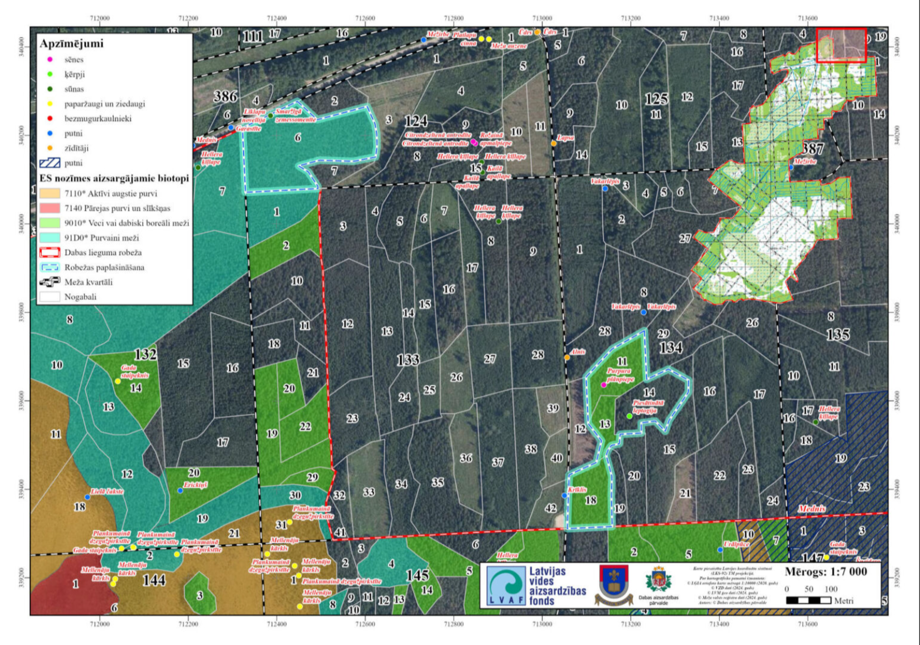

Piezīmes:

2. Karte
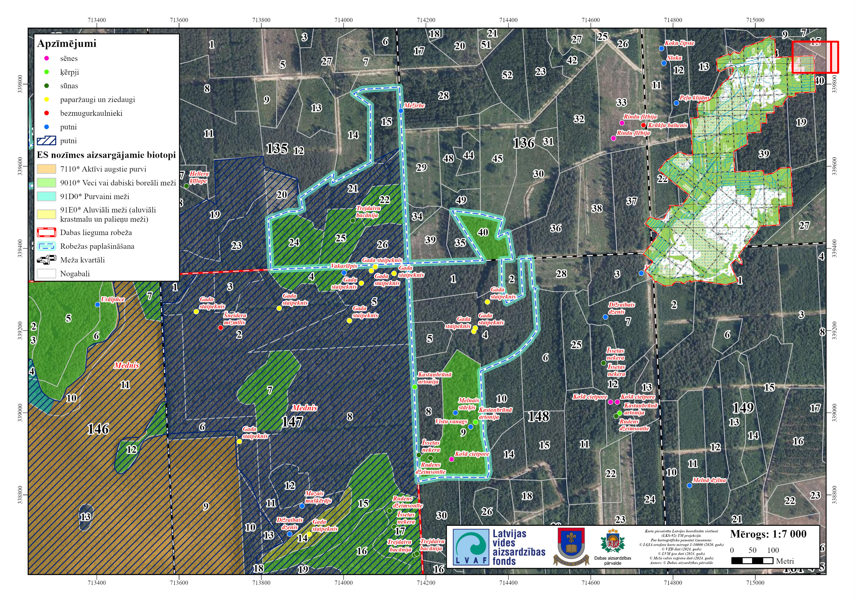

Piezīmes:
3. Karte

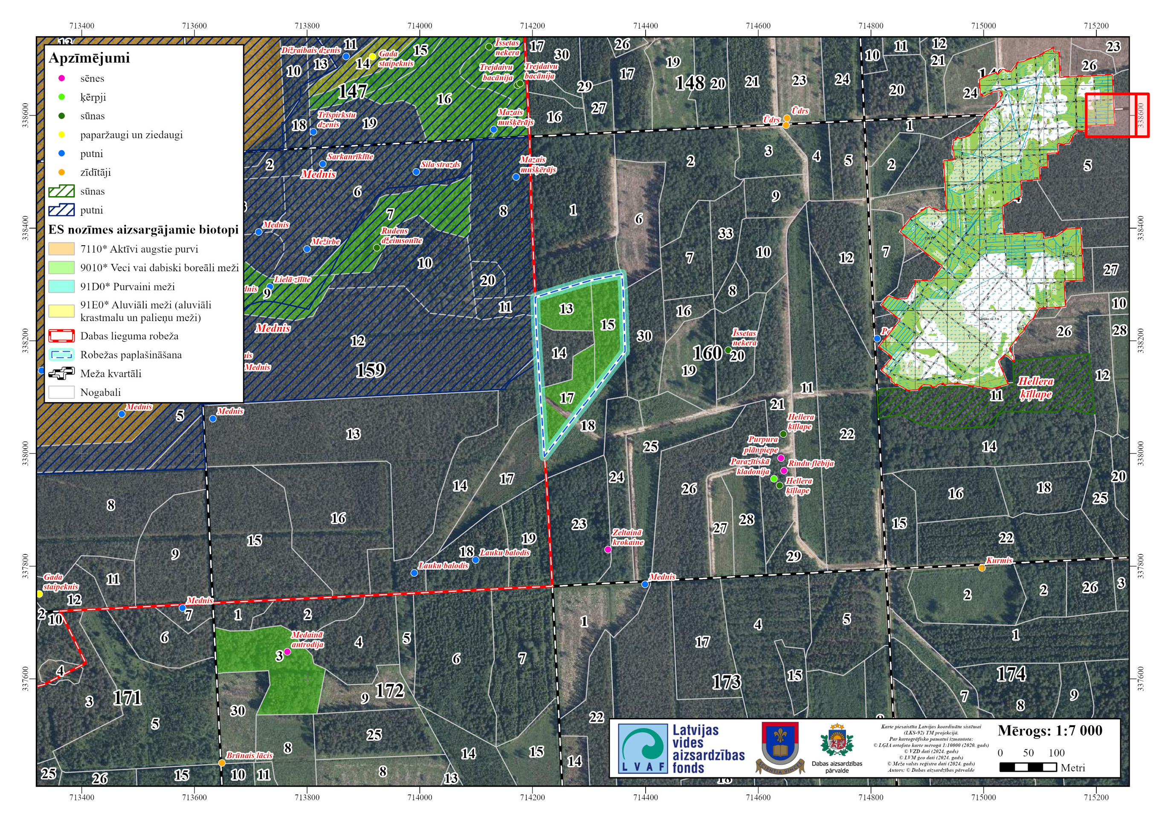

Piezīmes:
4. Karte
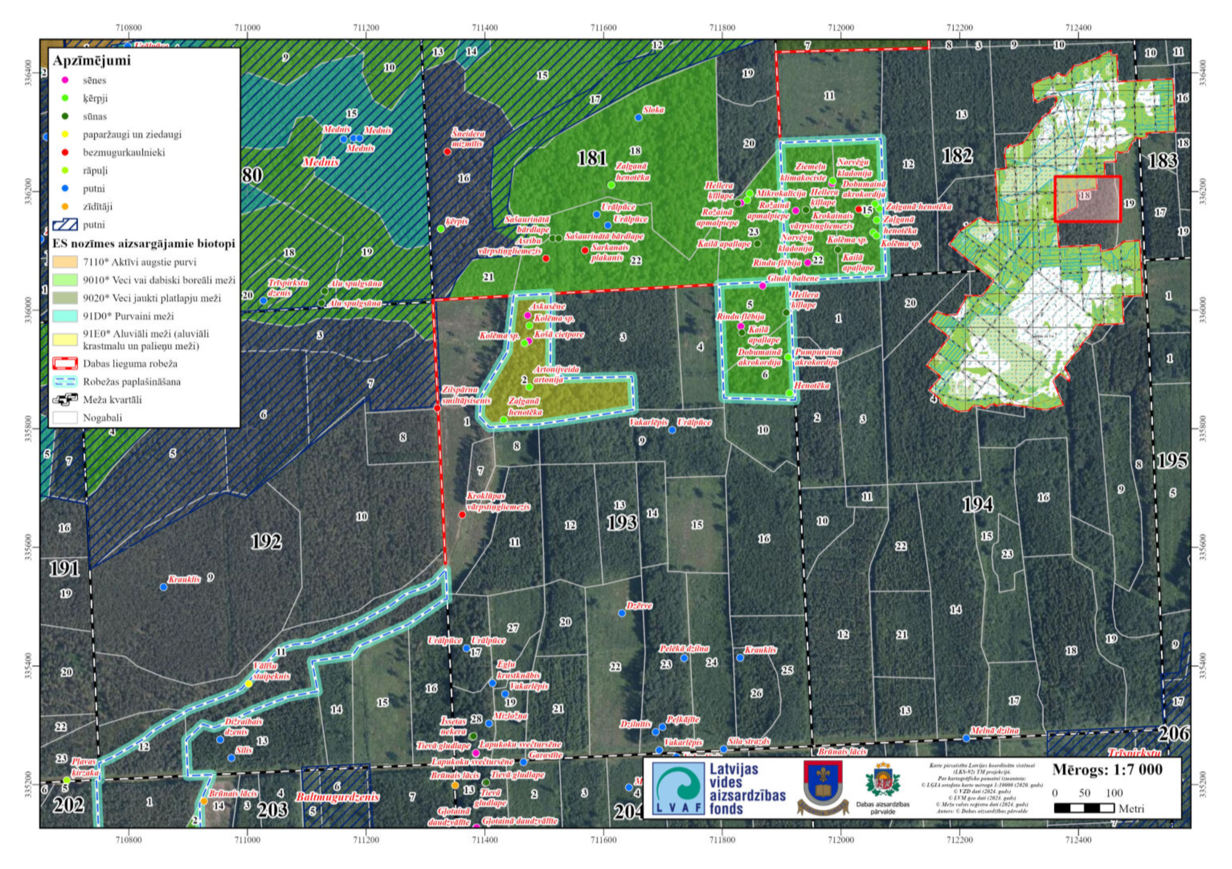

Piezīmes:
5. Karte

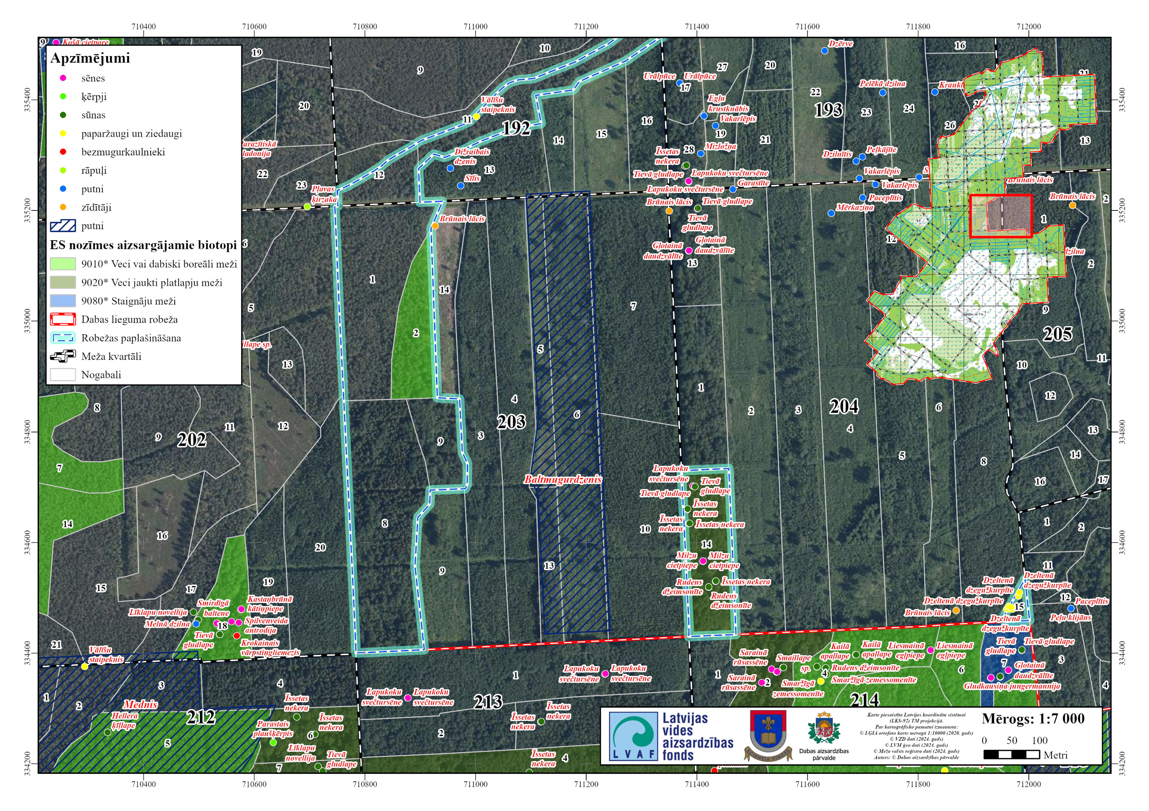

Piezīmes:
6. Karte

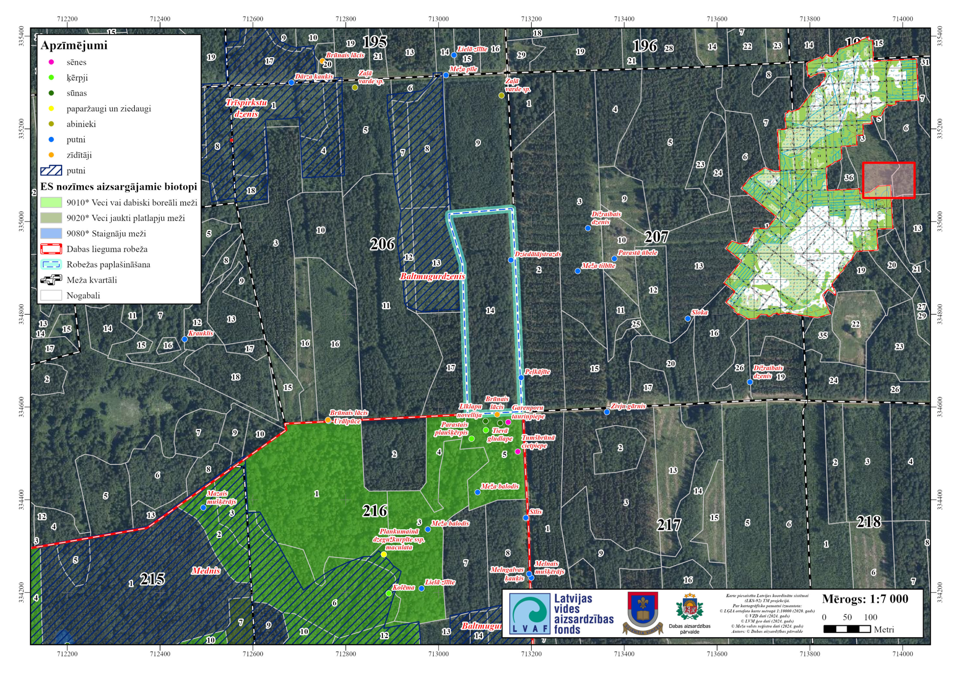

Piezīmes:
7. Karte

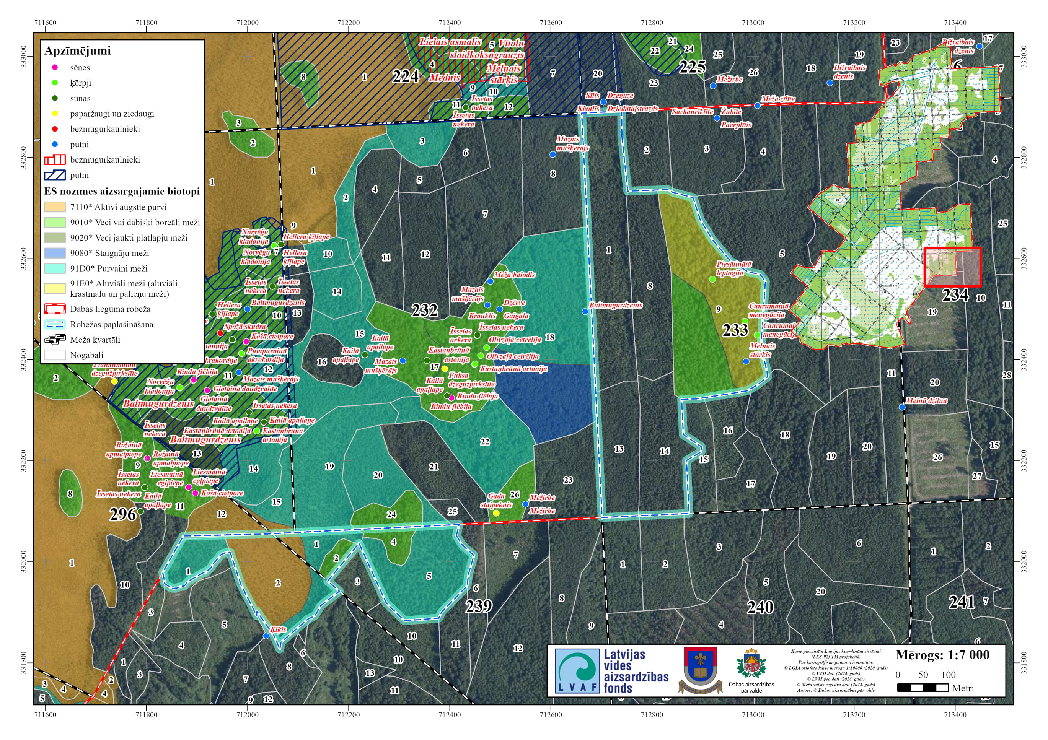

Piezīmes:
8. Karte
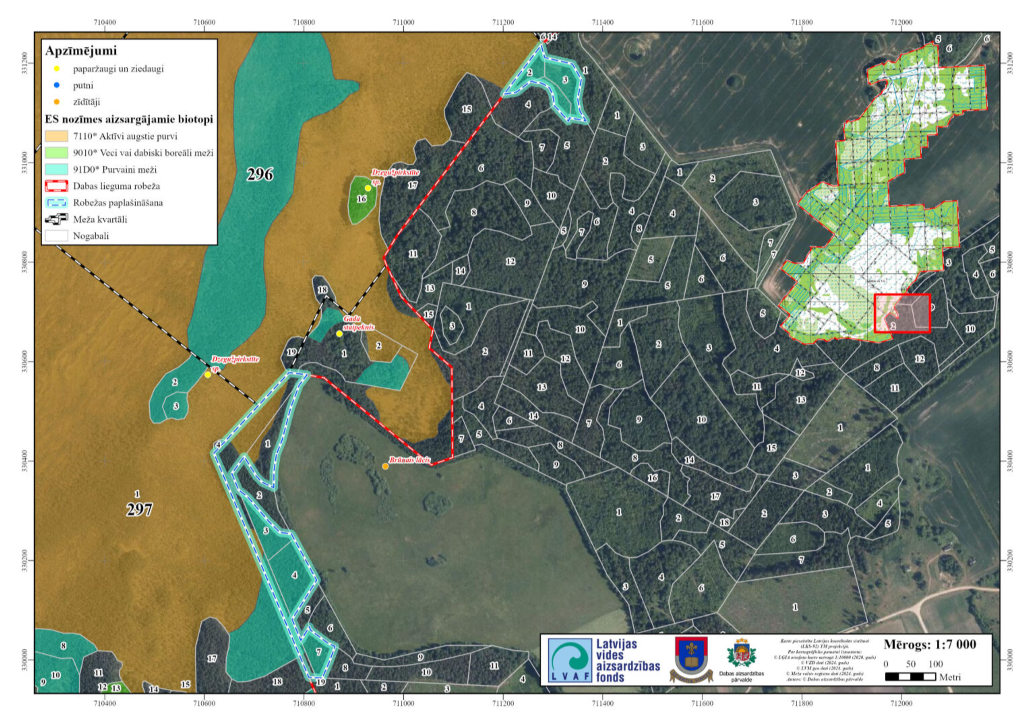

Piezīmes:
9. Karte
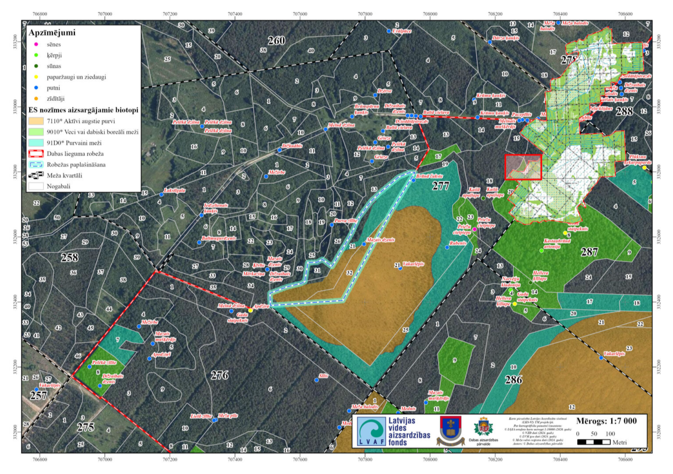

Piezīmes:
10. Karte
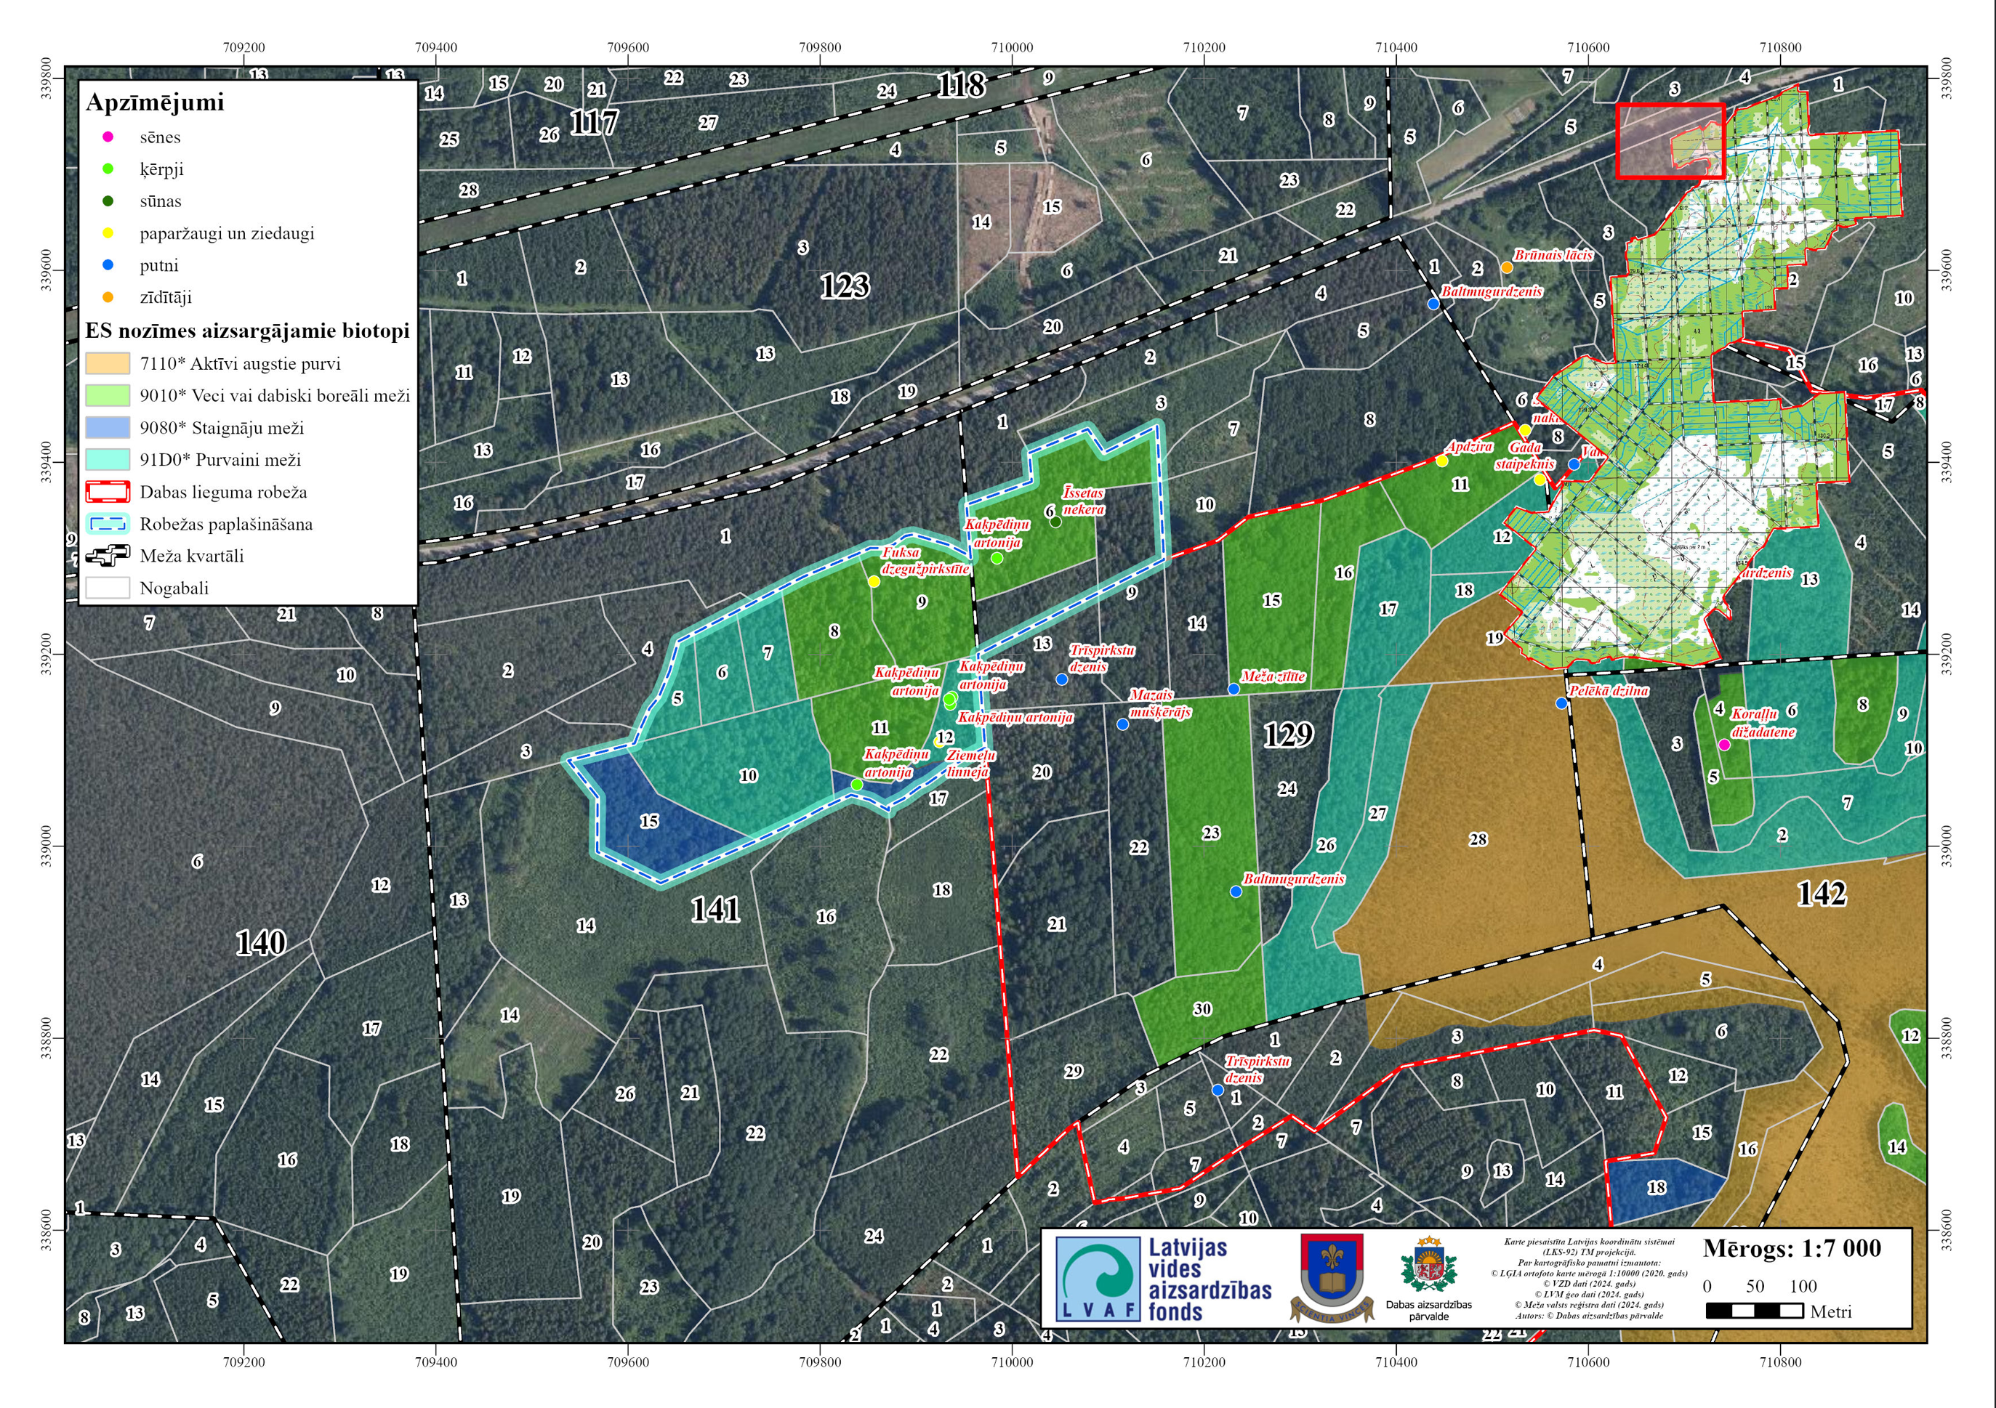

Tabula nr. 1. Paplašinājuma pamatojuma tabula.
Kadastrs | Pievienošanai ierosinātajā teritorijā sastopamās dabas vērtības |  |  | Potenciālais apdraudējums | Attēla nr. | Pievienojamās teritorijas platība (ha)
38700060018 | Ierosinājums jaunu apšu mežu iekļaušanai DL teritorijā, ko pamato veco apšu mežu kontinuitātes pārrāvums un vitāla apšu (keystone species) mežu saglabāšanas nepieciešamība. |  |  | Mežsaimnieciskā darbība. | 4. - 6. | 1.305618
38700060018 | ES nozīmes aizsargājamais biotops 9020* Veci jaukti platlapju meži. |  |  | Mežsaimnieciskā darbība. | 4. - 6. | 2.553123
38700060018 | MK 940 suga: Cypripedium calceolus. Ierosinājums jaunu apšu mežu iekļaušanai DL teritorijā, ko pamato veco apšu mežu kontinuitātes pārrāvums un vitāla apšu (keystone species) mežu saglabāšanas nepieciešamība. |  |  | Mežsaimnieciskā darbība. | 4. - 6. | 0.19236
38700060018 | Ierosinājums jaunu apšu mežu iekļaušanai DL teritorijā, ko pamato veco apšu mežu kontinuitātes pārrāvums un vitāla apšu (keystone species) mežu saglabāšanas nepieciešamība. |  |  | Mežsaimnieciskā darbība. | 4. - 6. | 5.155749
38700060018 | ML Nr. 58. |  |  | - | 4. - 6. | 2.733055
38700060018 | ML Nr. 58. |  |  | - | 4. - 6. | 2.496034
38700060018 | Pieguļošā teritorija starp dabas liegumu un ML. |  |  | Mežsaimnieciskā darbība. | 4. - 6. | 2.098421
38700060018 | Pieguļošā teritorija starp dabas liegumu un ML. |  |  | Mežsaimnieciskā darbība. | 4. - 6. | 4.364716
38700060018 | ML Nr. 58. MK 940: Menegazzia terebrata, Ciconia nigra. MK 396 suga: Leptogium saturninum. ES nozīmes aizsargājamais biotopi 91D0* Purvaini meži un 91E0* Aluviāli meži (aluviāli krastmalu un palieņu meži) |  |  | - | 4. - 6. | 5.800848
38660020062 | ES nozīmes aizsargājamais biotops 91D0* Purvaini meži un 7110* Aktīvi augstie purvi. ĪĀDT tiek iekļauta tikai nogabala daļa ar biotopa poligonu. |  |  | Mežsaimnieciskā darbība, hidroloģiskā režīma izmaiņas. | 7. | Daļa no kadastra vienības
38660020054 | ES nozīmes aizsargājamais biotops 91D0* Purvaini meži. ĪADT tiek iekļauta tikai nogabala daļa ar ES nozīmes biotopu. |  |  | Mežsaimnieciskā darbība, hidroloģiskā režīma izmaiņas. |  | 0.793517
...

